Sheet1

にこっと ２０２６年 8月スケジュール
月 |  | 火 |  | 水 |  | 木 |  | 金
いつものクラスの他に、お楽しみクラス はいかがですか？詳しくはお尋ねください♪

足腰強化（30分）
強い足腰を作る筋力トレーニングや
正しい体の使い方を学び転倒を予防！
さわやかリフレッシュ体操
（45分）
ストレッチや筋トレを通して
リンパの流れを促進しむくみ解消へ！
10:00
-
10:45
10:00
-
10:30
うた声カフェ🎵（30分）
※27日のみ
10:00
-
10:45
さわやか
リフレッシュ体操 （45分）
さわやかリフレッシュ体操
（45分）
ストレッチや筋トレを通して
リンパの流れを促進しむくみ解消へ！
 |  |  |  | 10:10 - 11:10 | 脳はつらつ☆トレーニング 頭と体を一緒に動かして 楽しく脳を活性化！

うた声カフェ🎵（30分）
※26日のみ
コース登録をすると
マシンは無料になります♪
健康メドレー（30分）
 |  | 11:00 - 11:50 |  パーキンソンの方のための カラダ改造EX （50分） |  |  | 11:00 - 11:50 |  パーキンソンの方のための カラダ改造EX （50分）
11:00 - 11:50 | BB エクササイズ（50分） 有酸素運動でBody(体)を鍛えながらBrain(脳)にも刺激を。運動不足解消！ |  |  | 11:20 - 11:50

リズムマッスル
（30分）
前半は有酸素運動、後半は音楽に合わせて筋トレ❕爽快感バツグンです❕
リズムマッスル（30分）
前半は有酸素運動、後半は音楽に合わせて筋トレ❕爽快感バツグンです❕
うた声カフェ🎵（30分）
※21日のみ
13:30 - 14:00 | リズムエクササイズ（30分） 誰でもノリやすい音楽と 簡単ステップを繰り返すだけでOK♪ | 13:30 - 14:00 | オンラインクラス♪ ☆ご希望の方はインストラクターまで | 13:30 - 14:30 | BB エクササイズ（50分） 有酸素運動でBody(体)を鍛えながらBrain(脳)にも刺激を。運動不足解消！ | 13:30 - 14:00 |  | 13:30 - 14:00 | オンラインクラス♪ ☆ご希望の方はインストラクターまで
パーソナルトレーニングも
出来ます！
※詳しくはスタッフまで
 | 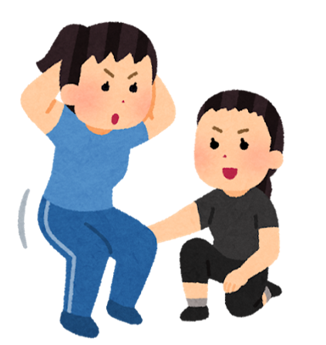 |  | パーキンソンの方のための カラダ改造EX （50分） | 14:30 - 15:30 | 脳はつらつ☆トレーニング （60分） 頭と体を一緒に動かして 楽しく脳を活性化！ | 14:10 - 15:00 | パーキンソンの方のための カラダ改造EX（50分） | 14:10 - 15:00 | パーキンソンの方のための カラダ改造EX（50分）





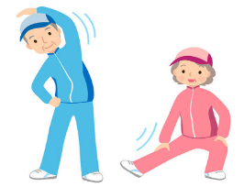 
 |  | 15:10- 15:40 |  |  |  | 15:10 -15:40 |  | 15:10 - 15:40 | 足腰強化（30分） 強い足腰を作る筋力トレーニングや 正しい体の使い方を学び転倒を予防！
FR ピラティス（45分）
体の安定感を養い、
動き易さを目指します！
16:00 - 16:50 | ハタヨガ（50分） アーサナ（ポーズ）を行いながら、心身の安定感を感じるクラスです | 16:00 - 16:45 | スッキリ！シェイプUP（45分） 有酸素運動と筋トレがどちらもできる！ 脂肪燃焼したい方におすすめ！ | 16:00 - 16:45 |  | 16:00 - 16:45 | スッキリ！シェイプUP（45分） 有酸素運動と筋トレがどちらもできる！ 脂肪燃焼したい方におすすめ！ | 16:00 - 16:50 | ゆったりフローヨガ（50分） 最初は椅子に座って行うので、 どなたもお気軽にご参加できます♪

※8月10日（月）〜12日（水）は夏季休業とさせて頂きます。 ★にこっとサロンは午前9：30～11：50、午後13：40～16：20の間で、ご希望をお伺い致します。 電話予約・その他お問合せは、045-717-5595までお電話ください＾＾★

Sheet2
にこっと ２０２５年 ４月スケジュール
月 |  | 火 |  | 水 |  | 木 |  | 金

リフレッシュ体操
10:00
-
10:45
イベント
10:15
-
10:45
10:00
-
10:30
ストレッチ
10:00
-
10:45
リフレッシュ体操
 |  |  |  | 10:10 - 11:10 | 脳トレ
10:00
-
10:30
足腰強化
脳トレ＋運動
パーキンソンクラス
パーキンソンクラス
健康メドレー
 |  | 11:00 - 11:50 | パーキンソンクラス |  |  | 11:00 - 11:50 | パーキンソンの方のための カラダ改造EX （50分） | 11:00 - 11:50
11:00 - 11:50 |  |  |  | 11:20 - 11:50

イベント
13:30
-
14:00
イベント
13:30 - 14:00 | リズム運動 | 13:30 - 14:00 |  | 13:15 - 14:05 | 脳トレ＋運動 | 13:30 - 14:00 | リズム運動

イベント
14:10 - 14:40 |  | 14:10 - 15:00 | パーキンソンクラス | 14:15 - 15:15 | 脳トレ | 14:10 - 15:00 | パーキンソンクラス | 14:10 - 15:00 | パーキンソンクラス

イベント
ストレッチ
15:10
-
15:40
 |  | 15:10- 15:40 |  |  |  | 15:10 -15:40 |  | 15:10 - 15:40

FRピラティス
16:00 - 16:50 | ヨガ | 16:00 - 16:45 | シェイプアップ | 16:05 - 16:50 |  | 16:00 - 16:45 | シェイプアップ | 16:00 - 16:50 | ゆったりヨガ

●４月2９日（火）は祝日の為お休みさせて頂きます● ★にこっとサロンは午前9：30～11：50、午後13：40～16：20の間で、ご希望をお伺い致します。 電話予約・その他お問合せは、045-717-5595までお電話ください＾＾★

